初期画面表示
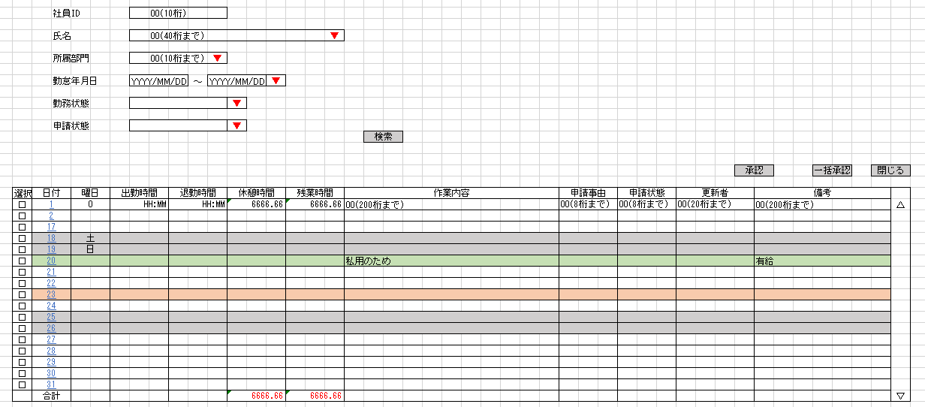
単体試験仕様書 |  | システムID | KS | 画面ID | KS001 | 作成者 | 白、趙 | 更新者
 |  | システム名称 | 勤怠システム | 画面名 | 勤怠情報承認 | 作成日 | 2022-09-27 | 更新日

 | 初期画面

ケース
単体試験仕様書 |  | システムID | KS | 画面ID |  |  |  | KS001 |  | 作成者 | 白、趙 | 更新者
 |  | システム名称 | 勤怠システム | 画面名 |  |  |  | 勤怠情報承認 |  | 作成日 | 2022-09-27 | 更新日

チェック内容
チェックポイント
 |  |  |  |  | 1 | 2 | 3 | 4 | 5
チェック条件 | 画面初期表示 |  |  |  | ○

 | 社員ID
 | 未入力の場合 |  |  |  |  | ○
 | 入力の場合 |  |  |  |  | ○

 | 所属部門
 | 未入力の場合 |  |  |  |  | ○
 | 入力の場合 |  |  |  |  | ○

 | 氏名 |  |  |  |  | ○
 | 未入力の場合 |  |  |  |  | ○
 | 入力の場合

 | 勤務状態
 | 未入力の場合 |  |  |  |  | ○
 | 入力の場合 |  |  |  |  | ○

 | 申請状態
 | 未入力の場合 |  |  |  |  | ○
 | 入力の場合 |  |  |  |  | ○

 | 勤怠年月日
 | 勤怠年月日 |  |  |  |  | ○
 | 勤怠年月日

 | 検索ボタンを押下する場合 |  |  |  |  | ○ | ○ | ○ | ○

確認内容 | 社員IDに空白が表示されること。 |  |  |  | ○
 | 所属部門に空白が表示されること。 |  |  |  | ○
 | 氏名に空白が表示されること。 |  |  |  | ○
 | 勤務状態に空白が表示されること。 |  |  |  | ○
 | 申請状態に空白が表示されること。 |  |  |  | ○
 | 勤怠年月日に空白が表示されること。 |  |  |  | ○

 | 勤怠実績一覧画面へ遷移すること。 |  |  |  |  |  |  |  | ○
 | 社員IDリンクをクリックすること。 |  |  |  |  |  |  |  | ○

実施結果
実施者
検証日
確認者
確認日

